Layout_List_CinemaRoom
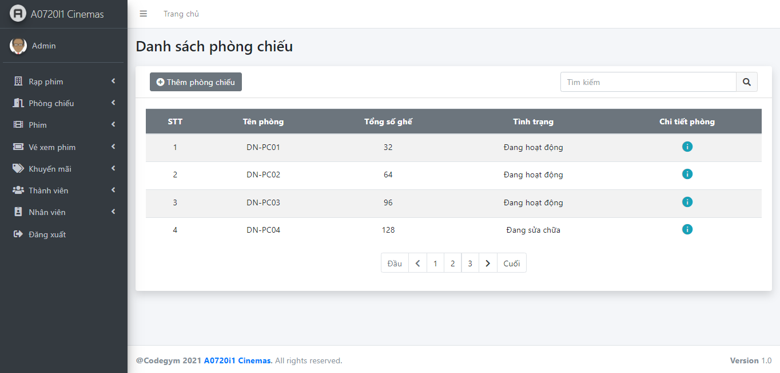
6.2.5 Danh sách học sinh và 6.2.6 tìm kiếm học sinh

